画面layout
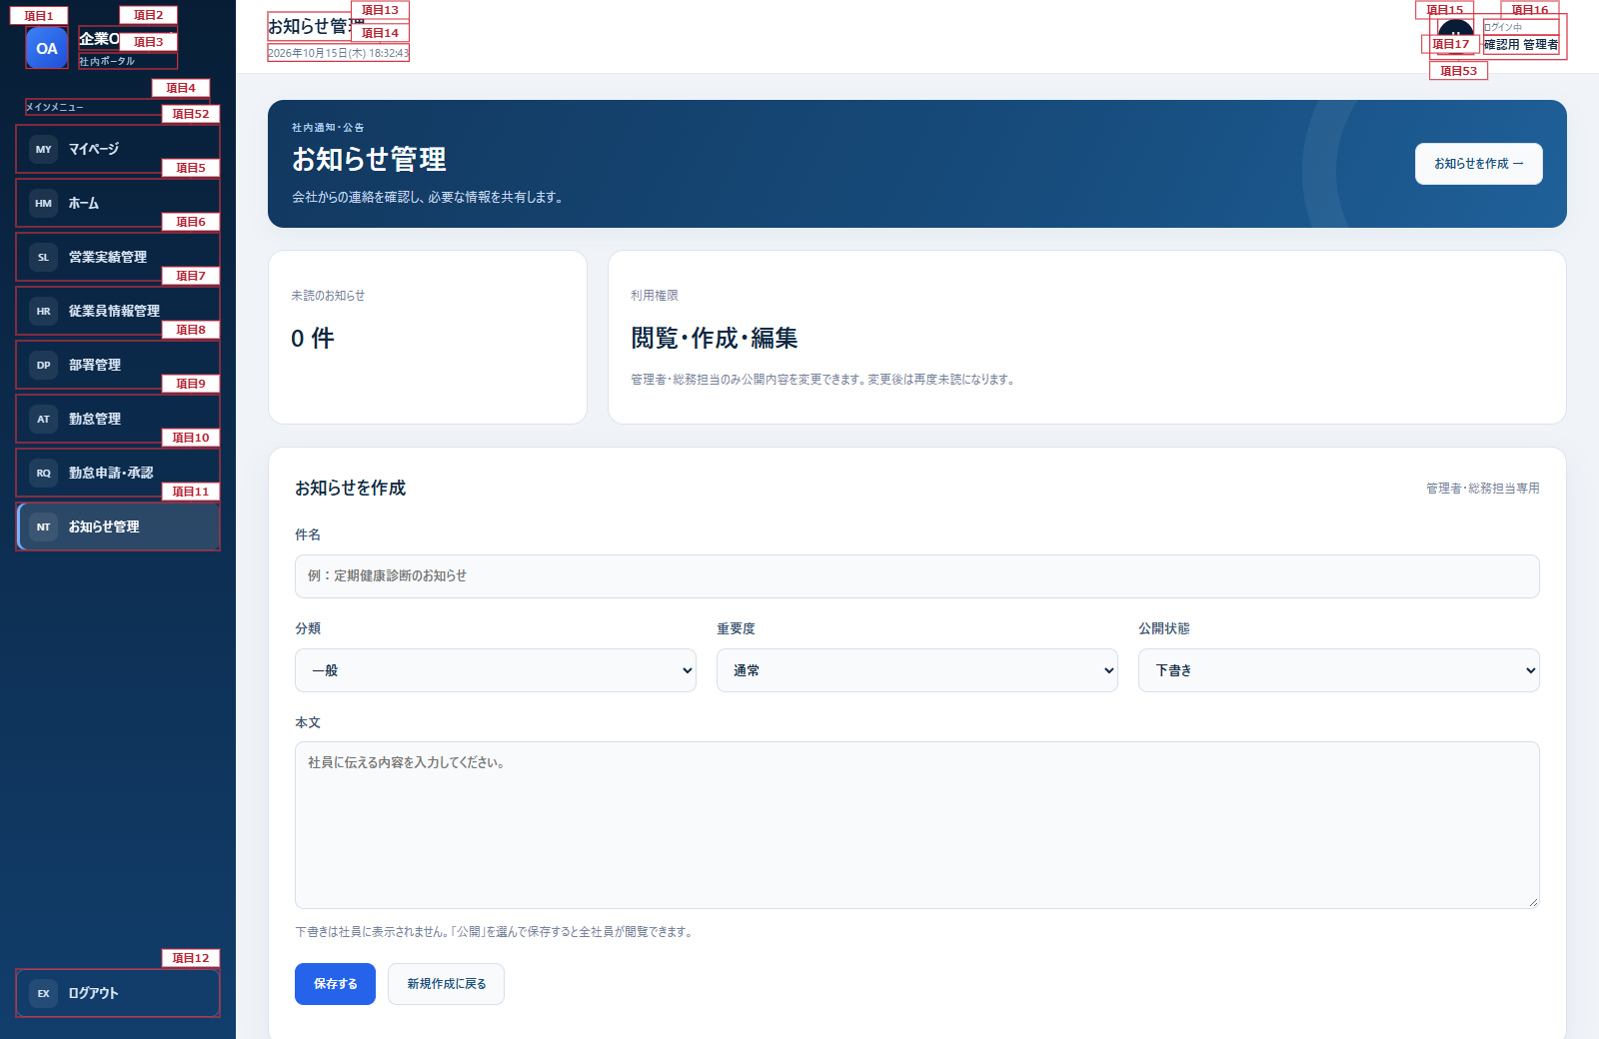
お知らせ管理画面 詳細設計書
文書名：画面レイアウト ｜ 版：0.2／共通仕様：09
項目番号は項目定義・処理一覧に対応。検索結果0件時には一覧カードおよび詳細操作を表示しない。 共通メニュー及びヘッダーは共通部改訂図を適用する。本文の既存項目番号は変更しない。
お知らせ管理画面（管理者・全ページ）

項目2
項目13
項目14
項目15
項目16

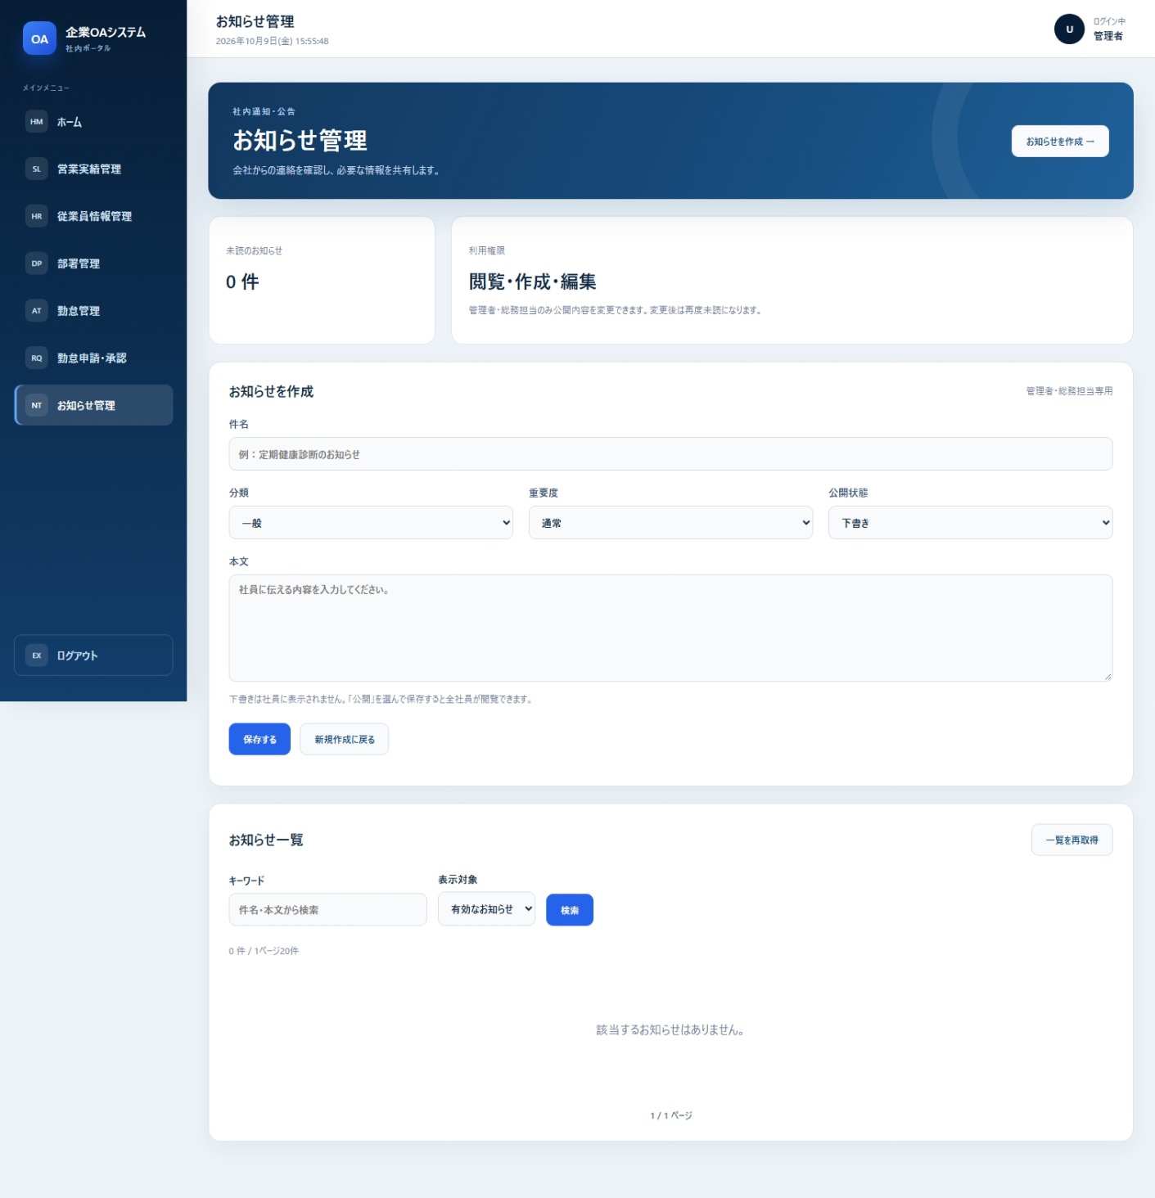
項目1

項目3
項目17

項目4
項目18
項目5
項目19
項目21

項目6
項目20

項目7
項目22
項目24

項目8
項目23
項目25

項目9
項目26

項目10

項目27
項目28
項目11
項目29
項目30

項目31
項目33
項目35

項目32
項目36

項目37
項目34

項目38

項目12

項目39

項目40
項目41

項目42
項目43

項目44
項目46

項目45
項目48
項目47
項目49

項目50

項目51

共通部改訂図（メニュー・ヘッダー）

